KWP - Weryfikacja
 |  | Korona Widoków Polskich
B |  | ARKUSZ WERYFIKACYJNY |  |  |  | WERYFIKACJE

 |  |  |  |  |  |  | Tę sekcję wypełnia weryfikator
 |  | Imię i nazwisko uczestnika:
 |  |  |  |  |  | KORONA WIDOKÓW POLSKICH
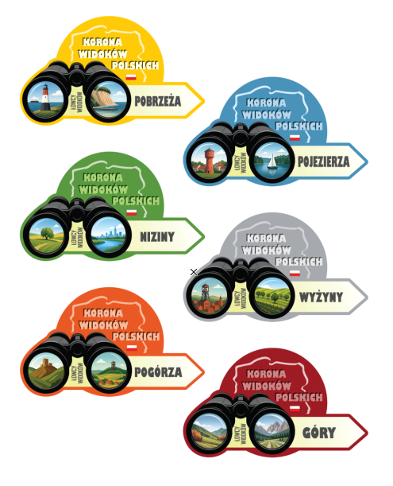

 |  | Nr w klubie: |  |  |  |  | Region | Nr weryf. | Data | Potwierdzenie

 |  |  |  |  |  |  | POBRZEŻA

 |  | Korona Widoków Polskich to program to sześć regionalnych odznak, które razem
 |  | tworzą Koronę Widoków Polskich. Każda z odznak jest samodzielna i kompletna. |  |  |  |  | POJEZIERZA
 |  | Można je zdobywać pojedynczo, albo po kolei - jak kto woli :)

 | Jak poruszać się po tym arkuszu? |  |  |  |  |  | NIZINY

 |  | W tym skoroszycie znajdziesz 6 zakładek odpowiadających sześciu odznakom |  |  |  |  | WYŻYNY
 |  | i korespondującym z nimi regionom fizyczno-geograficznym Polski.

 |  | W zakładkach znajdziesz skrótowo opisane kryteria zdobywania każdej z odznak. |  |  |  |  | POGÓRZA
 |  | Pełne opisy, regulamin zdobywania oraz mapę punktów zawsze znajdziesz tutaj:
 |  | www.lowcywidokow/kwp
 |  |  |  |  |  |  | GÓRY
 |  | Aby oznaczyć swoje wizyty w miejscach i punktach widokowych, które liczą
 |  | się do odznak, przejdź na wybraną zakładkę u dołu okna:
 |  | POBRZEŻA, POJEZIERZA, NIZINY, WYŻYNY, POGÓRZA oraz GÓRY.

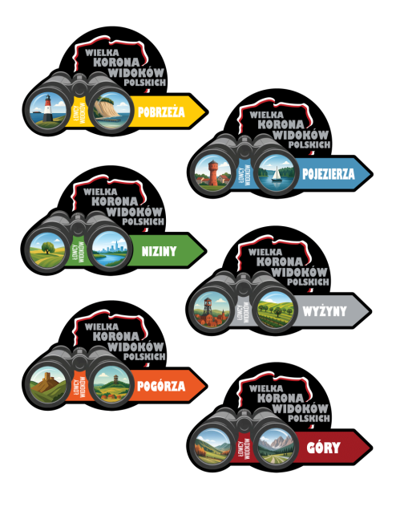
 | Jak wypełniać zakładki? |  |  |  |  | WIELKA KORONA WIDOKÓW POLSKICH

 |  | W polu Data wpisz datę (choćby przybliżoną) odwiedzin danego miejsca,
 |  | W polu Gdzie Potwierdzenie napisz czy i jakie masz potwierdzenie, że tam byłaś/byłeś |  |  |  |  | Region | Nr weryf. | Data | Potwierdzenie
 |  | Obserwuj w podsumowaniu po lewej stronie czy już spełniasz kryteria, a jeżeli nie,
 |  | to ile jeszcze musisz odwiedzić miejsc, aby kryteria te spełnić. |  |  |  |  | POBRZEŻA

 | Kiedy można weryfikować?
 |  |  |  |  |  |  | POJEZIERZA
 |  | Gdy wypełnisz dane w zakładkach każdej z odznak, wówczas tutaj
 |  | zobaczysz, które z nich możesz już zgłosić do weryfikacji:
 |  |  |  |  |  |  | NIZINY
 |  |  |  | Korona | Wlk. Korona
 |  |  | POBRZEŻA | nie | nie
 |  |  | POJEZIERZA | nie | nie |  | WYŻYNY
 |  |  | NIZINY | nie | nie
 |  |  | WYŻYNY | nie | nie
 |  |  | POGÓRZA | nie | nie |  | POGÓRZA
 |  |  | GÓRY | nie | nie

 | Jak zgłosić się do weryfikacji? |  |  |  |  |  | GÓRY

 |  | Gdy arkusz będzie gotowy do weryfikacji, wyślij go do nas na adres:
 |  | korona@lowcywidokow.pl

